关系图
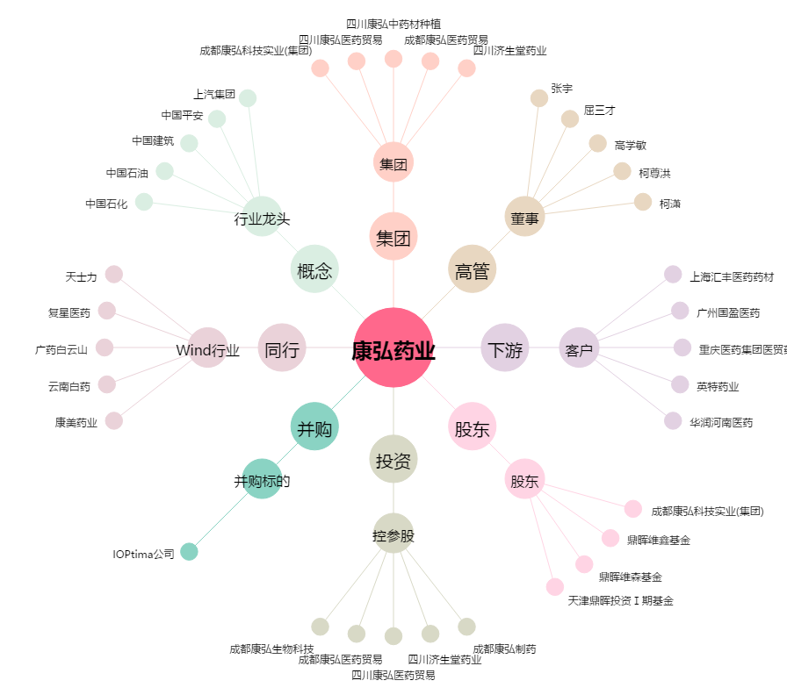
康弘药业[002773.SZ] - 关系概览图

